Solicitud gráfica
 | Área: | Matemáticas |  |  | Fecha:
 | Grado: | 9 |  |  | 2016-04-08
 | Título del tema: | La estadistica |  |  | ¿Cuaderno de estudio o recurso? | Cuaderno de Estudio
 | Editor: | Cristhian Bello

 | Código guión o recurso: | CN_08_01_REC10 | ← Para determinar este código, visite la hoja de Ayuda
 |  |  |  |  | ESPECIFICACIÓN DE ARCHIVOS A ENTREGAR
Núm. | Archivo Shutterstock o ruta en web | Imagen para: | Tipo | Formato | Nombre imagen SMALL | Tamaño imagen SMALL | Nombre imagen ZOOM | Tamaño imagen ZOOM | Descripción | Observaciones
IMG01 | 171204833 | Cuaderno de Estudio |  |  | CN_08_01_REC10_IMG01_small | 526 x 370 px | CN_08_01_REC10_IMG01_zoom | 800 x 600 px
IMG02 | Ver descripción | Cuaderno de Estudio |  |  | CN_08_01_REC10_IMG02_small | 526 x 370 px | CN_08_01_REC10_IMG02_zoom | 800 x 600 px | 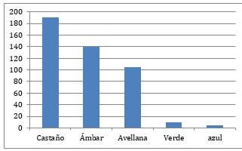
IMG03 | Ver descripción | Cuaderno de Estudio |  |  | CN_08_01_REC10_IMG03_small | 526 x 370 px | CN_08_01_REC10_IMG03_zoom | 800 x 600 px | 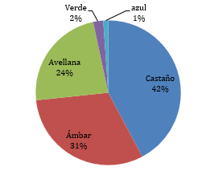
IMG04 | Ver descripción | Cuaderno de Estudio |  |  | CN_08_01_REC10_IMG04_small | 526 x 370 px | CN_08_01_REC10_IMG04_zoom | 800 x 600 px |  | Elaborar la tabla similar a las tablas de aulaplaneta del áre de matematicas usando los tonos rojos

